과제
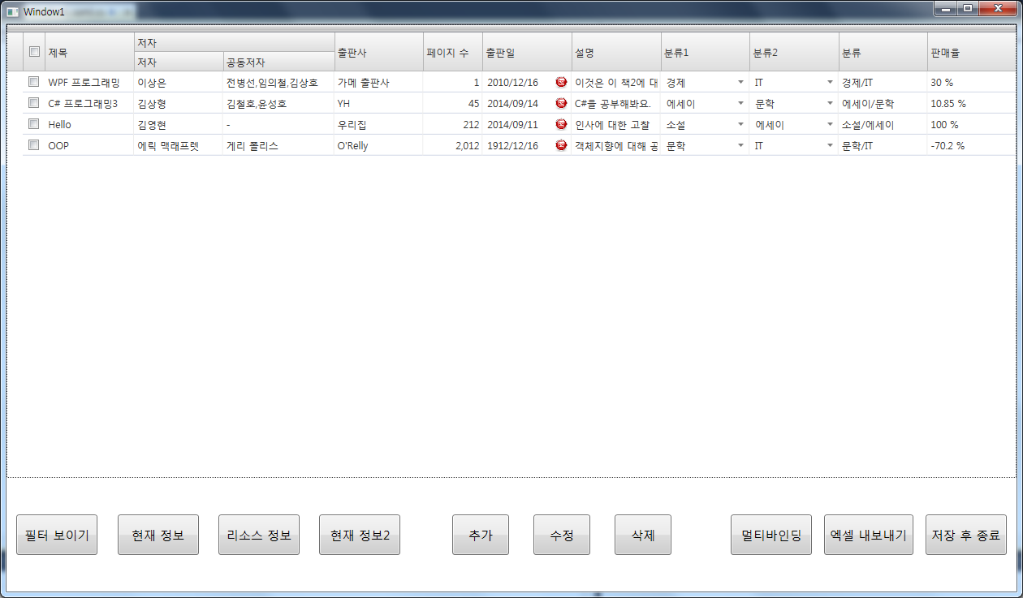
 |  |  |  |  |  |  |  |  | 1. '페이지 수' 컬럼은 숫자 형태로 우측 정렬과 100의 자리마다 콤마(,) 표시
 |  |  |  |  |  |  |  |  | 2. '출판사' 컬럼은 XamDateTimeEditor 를 사용하여 날짜 에디터로 표시
 |  |  |  |  |  |  |  |  | 3. '분류1' 컬럼은 XamComboEditor 를 사용하여 콤보박스 형태로 보이기
 |  |  |  |  |  |  |  |  | - 콤보박스 목록: 경제, IT, 에세이, 문학, 소설
 |  |  |  |  |  |  |  |  | 4. '판매율' 컬럼은 백분율 표시 (ex: 30% 일 경우 실제 값은 0.3)
 |  |  |  |  |  |  |  |  | 5. 아래 버튼 중 실제 구현해야할 버튼 목록
 |  |  |  |  |  |  |  |  | - 필터 보이기
 |  |  |  |  |  |  |  |  | - 엑셀 내보내기

 |  |  |  |  |  |  |  |  | XamDataGrid 참고
 |  |  |  |  |  |  |  |  | https://www.infragistics.com/help/wpf/xamdatapresenter-define-a-field-layout

제목 | 저자 | 공동저자 | 출판사 | 페이지 수 | 출판일 | 설명 | 분류1 | 판매율

